Graphique 1 part
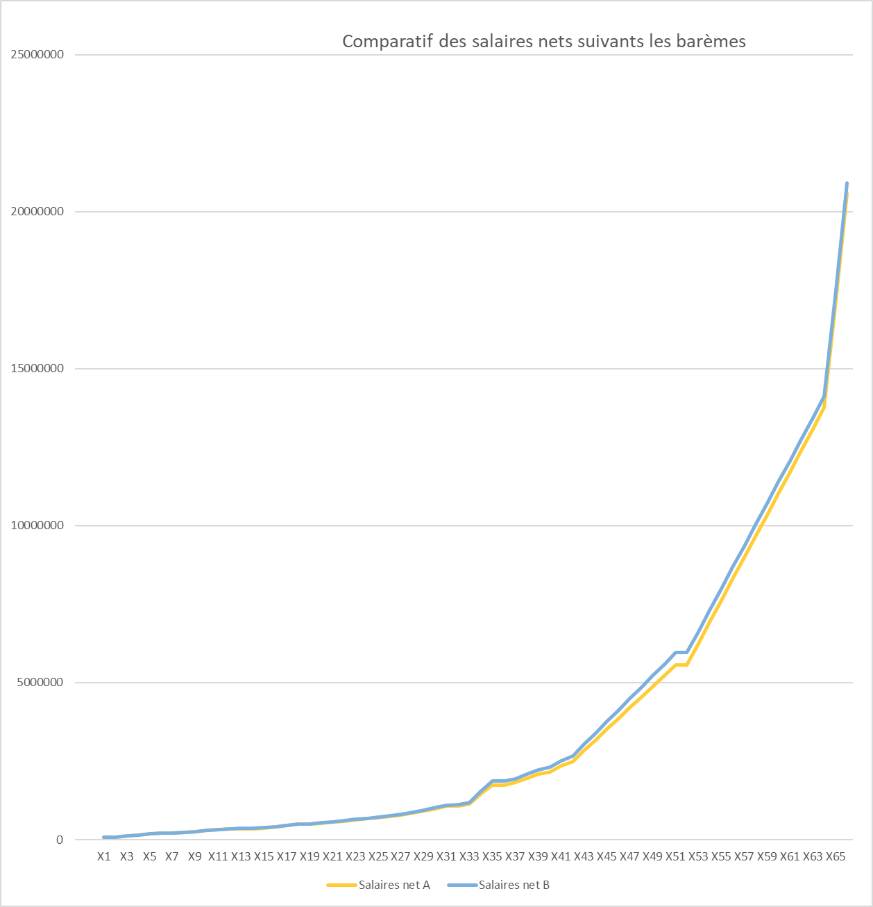

Graphique 1,5 parts
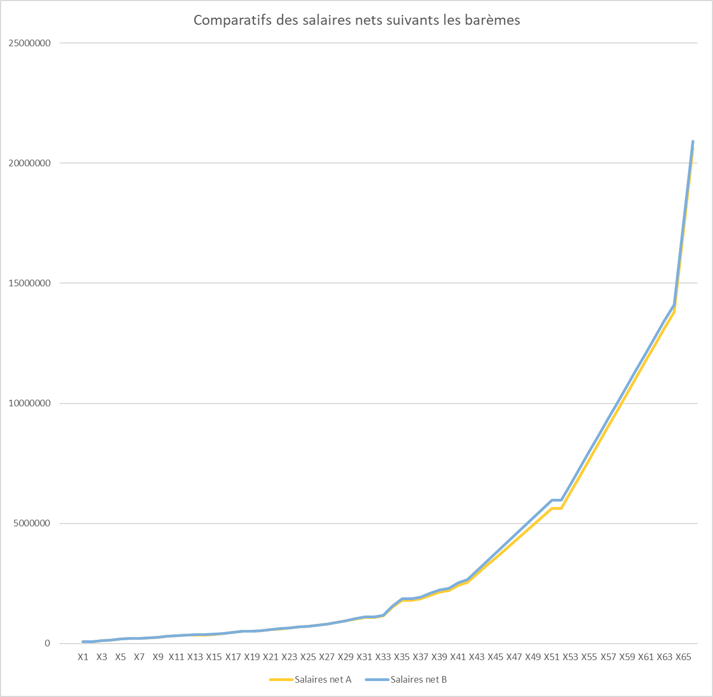

Graphique 2 parts
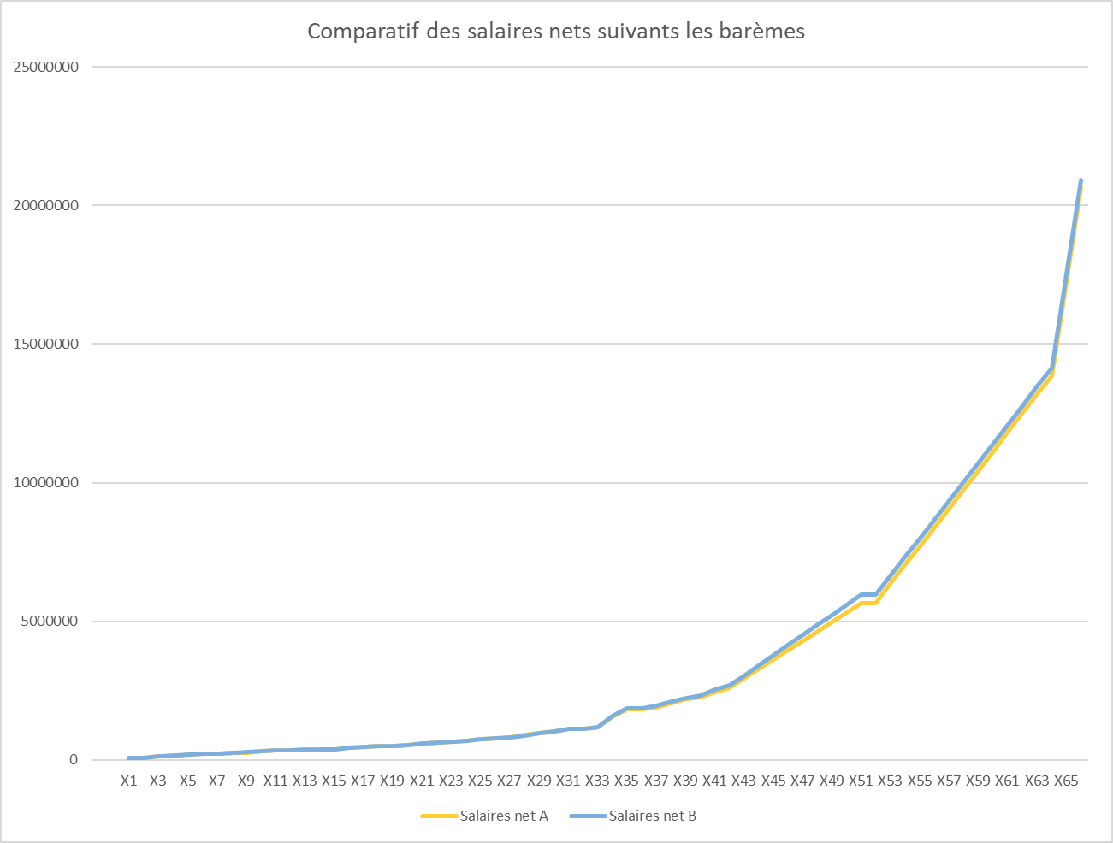

Graphique 2,5 parts
Comparatif des salaires nets suivants les barèmes
 | Salaires net A | Salaires net B
X1 | 75000 | 75000
X2 | 74100.988 | 75001
X3 | 125756 | 130000
X4 | 143998 | 150000
X5 | 187917 | 196500
X6 | 222519 | 230100
X7 | 222519.988 | 230100.8
X8 | 247760 | 254100
X9 | 272645 | 278100
X10 | 313406 | 318100
X11 | 337637 | 342100
X12 | 353791 | 358100
X13 | 369945 | 374100
X14 | 369945.988 | 374100.76
X15 | 394176 | 396900
X16 | 434561.988 | 434900.76
X17 | 474026 | 472900
X18 | 513408 | 510900
X19 | 513408.988 | 510900.76
X20 | 552790 | 548900
X21 | 592172 | 586900
X22 | 631554 | 624900
X23 | 670936 | 662900
X24 | 710318 | 700900
X25 | 749472 | 738900
X26 | 787071 | 776900
X27 | 824670 | 814900
X28 | 899868 | 890900
X29 | 975066 | 966900
X30 | 1050263 | 1042900
X31 | 1125461 | 1118900
X32 | 1129221 | 1122700
X33 | 1200659 | 1194900
X34 | 1564185 | 1574900
X35 | 1852679 | 1878900
X36 | 1852679.988 | 1878900.73
X37 | 1924803 | 1951900
X38 | 2069050 | 2097900
X39 | 2213296 | 2243900
X40 | 2285420 | 2316900
X41 | 2501790 | 2535900
X42 | 2645143 | 2681900
X43 | 2986305 | 3046900
X44 | 3327468 | 3411900
X45 | 3668630 | 3776900
X46 | 4009793 | 4141900
X47 | 4350955 | 4506900
X48 | 4692118 | 4871900
...

Graphique 3 parts
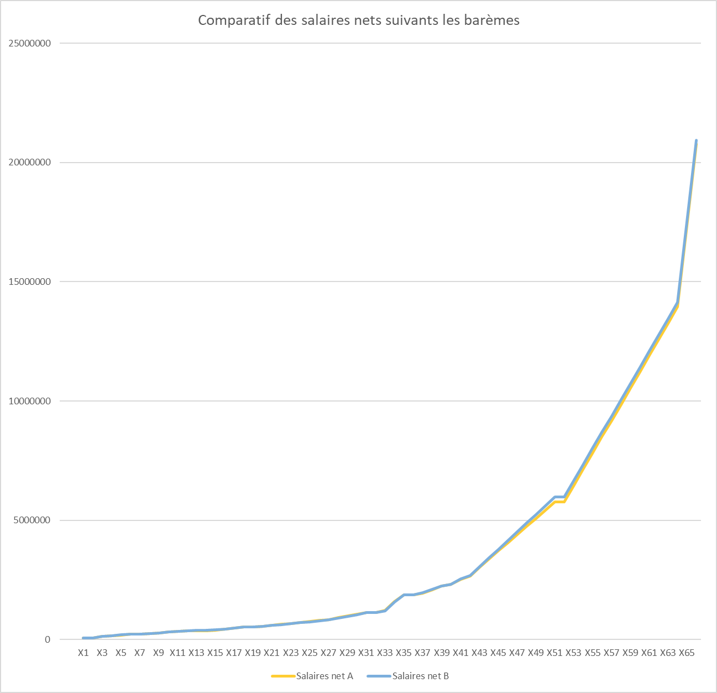

Graphique 3,5 parts
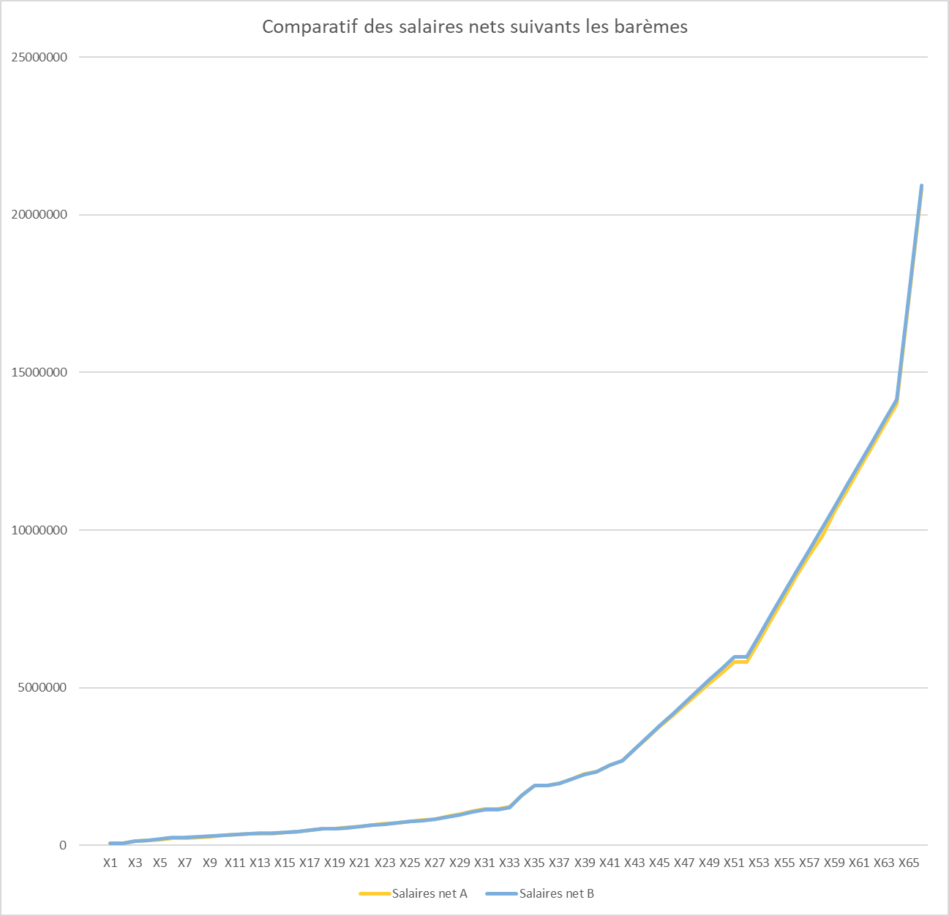

Graphique 4 parts
Comparatif des salaires nets suivant les barèmes
 | Salaires net A | Salaires net B
X1 | 74100 | 75000
X2 | 74100.988 | 75001
X3 | 127990 | 130000
X4 | 147450 | 150000
X5 | 192021 | 200000
X6 | 227629 | 240000
X7 | 227629.988 | 240001
X8 | 253597 | 270000
X9 | 278759 | 294600
X10 | 320235 | 334600
X11 | 345120 | 358600
X12 | 361710 | 374600
X13 | 378300 | 390600
X14 | 378300.988 | 390600.76
X15 | 403185 | 413400
X16 | 444660.988 | 451400.76
X17 | 485492 | 489400
X18 | 525877 | 527400
X19 | 525877.988 | 527400.76
X20 | 566262 | 565400
X21 | 606647 | 603400
X22 | 647032 | 641400
X23 | 687417 | 679400
X24 | 727193 | 717400
X25 | 766575 | 755400
X26 | 805957 | 793400
X27 | 845339 | 831400
X28 | 924103 | 907400
X29 | 1002867 | 983400
X30 | 1081631 | 1059400
X31 | 1160395 | 1135400
X32 | 1164333 | 1139200
X33 | 1237117 | 1211400
X34 | 1613106 | 1591400
X35 | 1913897 | 1895400
X36 | 1913897.988 | 1895400.73
X37 | 1989095 | 1968400
X38 | 2135321 | 2114400
X39 | 2279568 | 2260400
X40 | 2351691 | 2333400
X41 | 2568062 | 2552400
X42 | 2712309 | 2698400
X43 | 3072926 | 3063400
X44 | 3433543 | 3428400
X45 | 3794160 | 3793400
X46 | 4654778 | 4158400
X47 | 4498904 | 4523400
X48 | 4840067 | 4888400
...

Graphique 4,5 parts
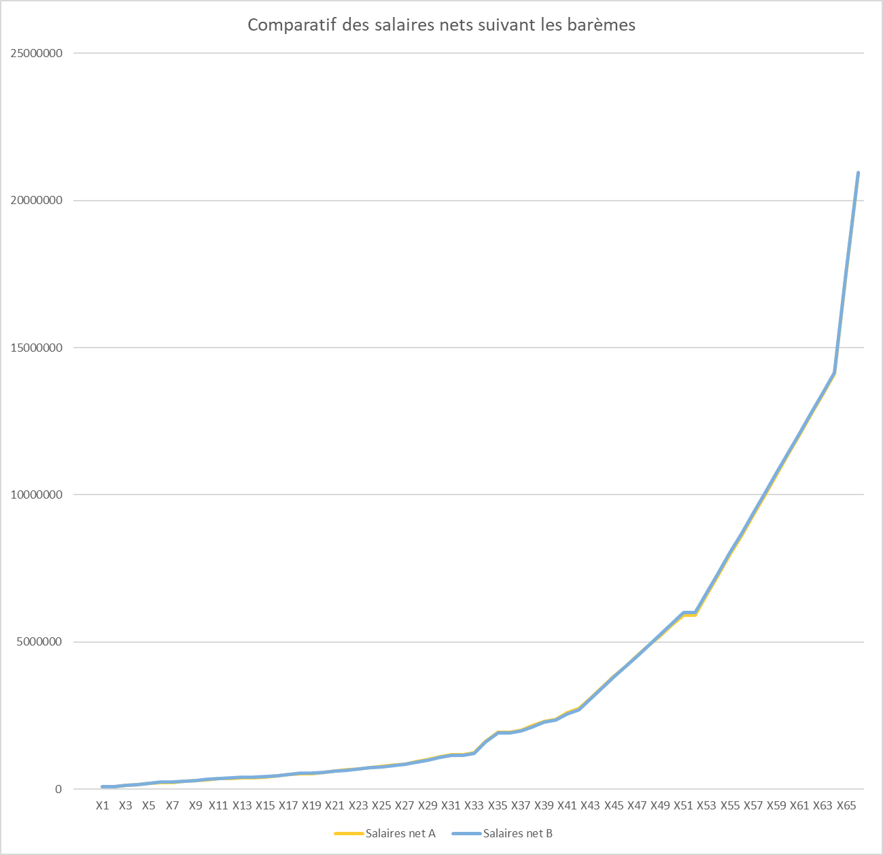

Graphique 5 parts
